Sheet1
 | 標準 |  | 一次0.6g/L
1 | 1.739E-07 | 2 | 8.570E-08
1 | 1.535E-07 | 2 | 6.110E-08
1 | 1.732E-07 | 2 | 7.740E-08
1 | 1.860E-07 | 2 | 9.767E-08
1 | 1.699E-07 | 2 | 1.230E-07
1 | 2.333E-07 | 2 | 8.178E-08
1 | 1.568E-07 | 2 | 9.000E-08
1 | 1.718E-07 | 2 | 1.079E-07
1 | 1.972E-07 | 2 | 9.310E-08
1 | 1.658E-07 | 2 | 1.088E-07
1 | 1.910E-07 | 2 | 1.663E-07
1 | 1.790E-07 | 2 | 1.552E-07
1 | 1.847E-07 | 2 | 1.988E-07
1 | 1.995E-07 | 2 | 2.394E-07
1 | 1.642E-07 | 2 | 2.361E-07
1 | 2.398E-07 | 2 | 1.730E-07
1 | 1.833E-07 | 2 | 1.601E-07
1 | 1.660E-07 | 2 | 2.156E-07
1 | 1.920E-07 | 2 | 1.941E-07
1 | 1.761E-07 | 2 | 1.668E-07
1 | 3.666E-07 | 2 | 1.101E-07
1 | 8.786E-08 | 2 | 5.841E-08
1 | 3.274E-07 | 2 | 1.335E-07
1 | 4.622E-07 | 2 | 2.027E-07
1 | 3.267E-07 | 2 | 2.641E-07
1 | 3.427E-07 | 2 | 1.041E-07
1 | 1.197E-07 | 2 | 1.036E-07
1 | 1.694E-07 | 2 | 1.414E-07
1 | 1.912E-07 | 2 | 1.345E-07
1 | 2.330E-07 | 2 | 9.124E-08
1 | 2.124E-07 | 2 | 5.888E-07
1 | 3.446E-07 | 2 | 1.709E-07
1 | 2.913E-07 | 2 | 1.394E-07
1 | 3.387E-07 | 2 | 1.367E-07
1 | 2.318E-07 | 2 | 1.648E-07
1 | 2.674E-07 | 2 | 1.560E-07
1 | 3.243E-07 | 2 | 1.405E-07
1 | 3.192E-07 | 2 | 1.701E-07
1 | 2.436E-07 | 2 | 1.892E-07
1 | 2.110E-07 | 2 | 1.416E-07
1 | 3.295E-07 | 2
1 | 3.333E-07 | 2
1 | 1.835E-07 | 2
1 | 2.194E-07 | 2
1 | 2.849E-07 | 2
1 | 2.069E-07 | 2
1 | 2.692E-07 | 2
1 | 3.690E-07 | 2
1 | 4.411E-07 | 2
1 | 6.139E-07 | 2
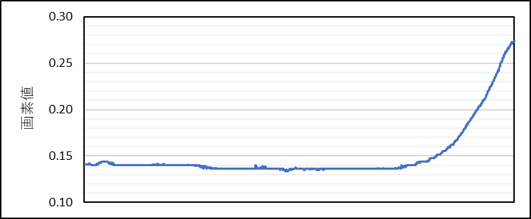
No. | 標準 |  | 一次0.6g/L
1 | 1 | 1.739E-07 | 2 | 8.570E-08
2 | 1 | 1.535E-07 | 2 | 6.110E-08
3 | 1 | 1.732E-07 | 2 | 7.740E-08
4 | 1 | 1.860E-07 | 2 | 9.767E-08
5 | 1 | 1.699E-07 | 2 | 1.230E-07
6 | 1 | 2.333E-07 | 2 | 8.178E-08
7 | 1 | 1.568E-07 | 2 | 9.000E-08
8 | 1 | 1.718E-07 | 2 | 1.079E-07
9 | 1 | 1.972E-07 | 2 | 9.310E-08
二次の項の係数で判断
$$\left(1.833×{10}^{−7}\right)x^{2}+\left(1.067×{10}^{−4}\right)x+1.468×{10}^{−1}$$
二次近似
10 | 1 | 1.658E-07 | 2 | 1.088E-07
11 | 1 | 1.910E-07 | 2 | 1.663E-07
12 | 1 | 1.790E-07 | 2 | 1.552E-07
13 | 1 | 1.847E-07 | 2 | 1.988E-07
14 | 1 | 1.995E-07 | 2 | 2.394E-07
15 | 1 | 1.642E-07 | 2 | 2.361E-07
16 | 1 | 2.398E-07 | 2 | 1.730E-07
17 | 1 | 1.833E-07 | 2 | 1.601E-07
18 | 1 | 1.660E-07 | 2 | 2.156E-07
19 | 1 | 1.920E-07 | 2 | 1.941E-07
20 | 1 | 1.761E-07 | 2 | 1.668E-07
21 | 1 | 3.666E-07 | 2 | 1.101E-07
22 | 1 | 8.786E-08 | 2 | 5.841E-08
23 | 1 | 3.274E-07 | 2 | 1.335E-07
24 | 1 | 4.622E-07 | 2 | 2.027E-07
25 | 1 | 3.267E-07 | 2 | 2.641E-07
26 | 1 | 3.427E-07 | 2 | 1.041E-07
27 | 1 | 1.197E-07 | 2 | 1.036E-07
28 | 1 | 1.694E-07 | 2 | 1.414E-07
29 | 1 | 1.912E-07 | 2 | 1.345E-07
30 | 1 | 2.330E-07 | 2 | 9.124E-08
31 | 1 | 2.124E-07 | 2 | 5.888E-07
32 | 1 | 3.446E-07 | 2 | 1.709E-07
33 | 1 | 2.913E-07 | 2 | 1.394E-07
34 | 1 | 3.387E-07 | 2 | 1.367E-07
35 | 1 | 2.318E-07 | 2 | 1.648E-07
36 | 1 | 2.674E-07 | 2 | 1.560E-07
37 | 1 | 3.243E-07 | 2 | 1.405E-07
38 | 1 | 3.192E-07 | 2 | 1.701E-07
39 | 1 | 2.436E-07 | 2 | 1.892E-07
40 | 1 | 2.110E-07 | 2 | 1.416E-07
41 | 1 | 3.295E-07 | 2
42 | 1 | 3.333E-07 | 2
43 | 1 | 1.835E-07 | 2
44 | 1 | 2.194E-07 | 2
45 | 1 | 2.849E-07 | 2
46 | 1 | 2.069E-07 | 2
47 | 1 | 2.692E-07 | 2
48 | 1 | 3.690E-07 | 2
49 | 1 | 4.411E-07 | 2
50 | 1 | 6.139E-07 | 2

